상품제안서
에이플럼 포켓스탠드 거치대 / 핸드폰거치대 | 상품코드: F22888

 |  |  |  |  |  |  | 02-412-0044 | www.easy1.co.kr
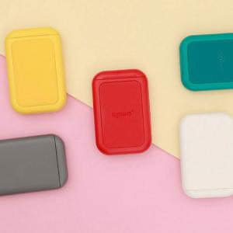 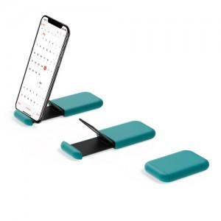 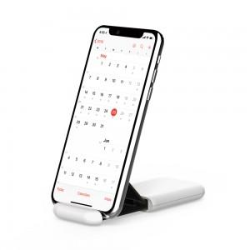

【상세/제작정보】

【인쇄/포장옵션】 | 실크 / 포장지포장

【공급단가】 | 수량 | 200~ | 500~ | 1,000~ | 3,000~ | 5,000~
*VAT별도 | 단가 | 9,570원 | 9,210원 | 8,860원 | 8,500원 | 8,290원

【상품 URL】 | https://easy1.co.kr:443/src/goods_detail.php?gdno=22888

